BOM
ESP32-S3 Parallel TFT 3.16" ST7701S
版本：V1.0 时间：20250915 修订： 制作：Charlin |  |  | 常用知识： 103电容（10nF=0.01uF） 104电容（100nF=0.1uF） 105电容（1uF） |  |  |  | 英制0201=公制0603；英制0402=公制1005； 英制0603=公制1608；英制0805=公制2012； 英制1206=公制3216；英制1210=公制3225； 英制1812=公制4532；英制2010=公制5025； 英制2512=公制6432

序号 Item | 物料编码 Part NO. | 名称Name | 规格参数 Specification Description | 封装 Package | 数量 Quantity | 单位 Unit | 位号Designator | 工艺 | 替代型号 | 注释comment | 推荐链接 | 供应厂商（代理） Supplier | 联系人 | 联系方式 | 单价 | 最小包 | 品牌 Manufacture
1 |  |  | 100nF(104) ±10% 16V 0402 | 0402 | 14 | PCS | C1, C4, C7, C8, C14, C15, C17, C20, C25, C26, C31, C33, C38, C47 | SMT
2 |  |  | 10uF(106) ±10% 10V 0402 | 0402 | 20 | PCS | C3, C5, C6, C9, C10, C13, C16, C18, C22, C27, C28, C29, C30, C32, C34, C36, C37, C40, C41, C42 | SMT
3 |  |  | 1uF ±10% 25V 0402 | 0402 | 3 | PCS | C11, C12, C35 | SMT
4 |  |  | 15pF,0402 | 0402 | 6 | PCS | C2, C19, C21, C23, C39, C43 | SMT
5 |  |  | 按键，2PIN,贴片,PB157 |  | 1 | PCS |  | SMT
6 |  |  | CH340K, ESOP-10 | ESOP-10 | 1 | PCS |  | SMT
7 |  |  | 3.16寸液晶显示屏ST7701S,30PIN,1.0mm，不带触摸 | / | 1 | PCS |  | DIP |  |  |  | 耀元鸿科技
8 |  |  | FPC座，0.5mm,30PIN,带2P固定脚，上下接 |  | 1 | PCS | J3 | SMT |  | 接屏幕
9 |  |  | 1mm-4P，立式座子，带2P固定脚 |  | 2 | PCS | J5, J6 | SMT |  |  | C160390
10 |  |  | ESP32-S3-WROOM-1,PCB天线，16MB Flash,8MB PSRAM,ESP32-S3-WROOM-1-N16R8 | / | 1 | PCS | U1 | SMT |  | ESP32-S3-WROOM-1-N16R8
11 |  |  | TF卡座，短卡抽屉式，贴片 |  | 1 | PCS | TF | SMT
12 |  |  | SPX3819M5-L-1-8/TR,1.8V输出，SOT23-5 |  | 1 | PCS | U3 | SMT
13 |  |  | VLDO, TLV75733PDBVR,3.3V/1A输出，SOT23-5 | SOT23-5 | 2 | PCS | U4, U5 | SMT
14 |  |  | MAX98357A,TQFN-16 | TQFN-16 | 1 | PCS | U9 | SMT
15 |  |  | QMI8658A | LGA14 | 1 | PCS | U7 | SMT
16 |  |  | INMP441 |  | 1 | PCS | U10 | SMT
17 |  |  | TP4056X,SOP8 | SOP8 | 1 | PCS | U6 | SMT
18 |  |  | PCF85063ATL/1,118 | DFN10 | 1 | PCS | U8 | SMT |  |  | C404360
19 |  |  | USB-type-C座,卧式，16PIN |  | 1 | PCS | USB-NATIVE | SMT
20 |  |  | PMOS,AO3401, SOT23 | SOT23 | 1 | PCS | Q1 | SMT
21 |  |  | NMOS,2N7002,SOT23 | SOT23 | 1 | PCS | Q2 | SMT
22 |  |  | B5819WS,SOD323 | SOD323 | 3 | PCS | D1,D2, D11 | SMT
23 |  |  | SC-32S32.768kHz20PPM12.5pF | SMD3215 | 1 | PCS | Q3 | SMT |  |  | C97606
24 |  |  | 电感10uH ±20% 1.6A 4.2mm*4.4mm*1.8mm |  | 1 | PCS | L1 | SMT |  |  | https://item.szlcsc.com/397741.html
25 |  |  | MT9201,SOT23-6 | SOT23-6 | 1 | PCS | U2 | SMT
26 |  |  | 12Ω ±5%, 0603 | 0603 | 1 | PCS | R32 | SMT |  | 0603封装
27 |  |  | 0Ω ±5%, 0402 | 0402 | 8 | PCS | R2, R5, R6, R9, R25, R26, R30, R34 | SMT
28 |  |  | 10Ω ±5%, 0402 | 0402 | 4 | PCS | R20, R33, R23,R35 | SMT
29 |  |  | 1.2KΩ ±1%, 0402 | 0402 | 4 | PCS | R19, R21, R28, R38 | SMT |  | 注意1%
30 |  |  | 5.1KΩ ±1%, 0402 | 0402 | 3 | PCS | R14, R15, R31 | SMT |  | 注意1%
31 |  |  | 560KΩ ±1%, 0402 | 0402 | 1 | PCS | R7 | SMT |  | 注意1%
32 |  |  | 3.3KΩ ±1%, 0402 | 0402 | 2 | PCS | R16, R27 | SMT
33 |  |  | 10KΩ ±5%, 0402 | 0402 | 9 | PCS | R10, R11, R12, R13, R17, R18, R22, R36, R39 | SMT
34 |  |  | 100KΩ ±5%, 0402 | 0402 | 2 | PCS | R29, R40 | SMT
35 |  |  | 470Ω ±5%, 0402 | 0402 | 1 | PCS | R1 | SMT
36 |  |  | 磁珠，BLM15PD121SN1D, 0402 | 0402 | 2 | PCS | FB1, FB2 | SMT
37 |  |  | 绿灯，LED0805 | LED0805 | 2 | PCS | D9,PWR | SMT
38 |  |  | 红灯，LED0805 | LED0805 | 1 | PCS | D8 | SMT
39 |  |  | PH2.0-2P,2.0mm贴片座，卧式2P，带2个固定焊盘 |  | 1 | PCS |  | SMT
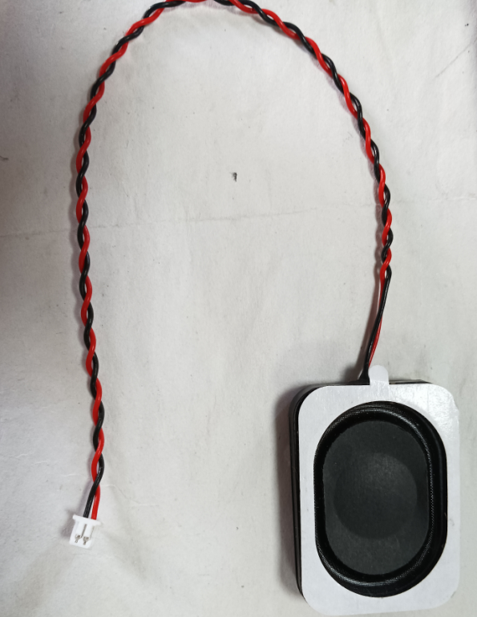
40 |  |  | 双面胶 |  | 1 | PCS |  | DIP |  | 粘贴屏幕
41 |  |  | 1.25mm-2P贴片座，卧式2P，带2个固定焊盘 |  | 2 | PCS | BAT, SPK | SMT
42 |  |  | 2.5mm-6P,贴片卧式开关，双通道 |  | 1 | PCS | PWR1 | SMT
43 |  |  | 贴片侧面按键，2P,带2个固定焊盘TS24CA |  | 2 | PCS | FLASH, RST | SMT
44 |  |  | 3525喇叭 4欧3W 线序分正负 1.25mm 2P 如右图所示 |  | 1 | PCS
45 |  |  | 贴片螺母，内径螺纹M1.6mm, 外径3.0mm,高4.0mm,M1.6X3X4.0,高4.0mm |  | 4 | PCS | M1, M2, M3, M4 |  |  |  | https://item.taobao.com/item.htm?abbucket=4&id=673872431344&mi_id=0000ZFG6pJxHajkw6n9sNd6jWlozXuf_mmFA3IV0uLEq308&ns=1&skuId=5495208202544&spm=a21n57.1.hoverItem.4&utparam=%7B%22aplus_abtest%22%3A%2225ac2baaa7585eed7f7aa0204eb90af3%22%7D&xxc=taobaoSearch
47 |  |  | 闪迪TF卡(microSD卡), 容量16GB, 速度：A1,Class 10 |  | 1 | PCS | 测试时先保存7张jpg文件和MP3文件到TF卡里 | DIP
48 |  |  | M1.6*5 细纹螺丝，平头，螺丝长5mm |  | 4 | PCS |  | DIP |  | 锁住螺丝孔
49 |  |  | 亚克力外壳，透明色1款， 盖板标称厚度2mm |  | 1 | PCS |  | DIP |  | 根据提供的图纸安排切割，共2款

